1,1

1.1 | Establecer las guías para el análisis de decisiones

 | a. | Toda organización requiere de mecanismos de control sistematizados
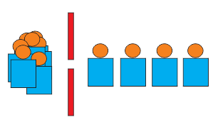

 | b. | Toda organizació busca reducir gastos y maximizar ganancias


 | c. | Toda organización debe medir el impacto de los medios que hacen que sus objetivos se realicen


 | d. | En todos los acuerdos existe derechos y deberes

1.2
1.2

 | Impacto sobre las prioridades
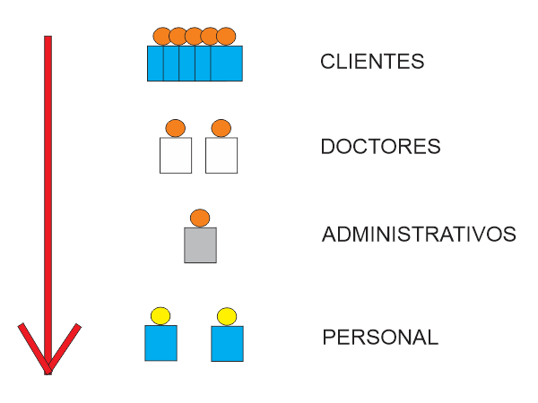

 |  | Los clientes son los que mueven cualquier negocio por lo tanto es la parte más importante

 |  | En nuestro caso luego de los clientes los doctores son los que marcan la otra linea importante ya que ellos aperturan cada área

1.3
1.3 | Siempre se buscaran los pro y contras de cualquier solución en base a experiencias y documentación de varias personas

Soluciones Alternativas
 |  | Ventajas | Desventajas
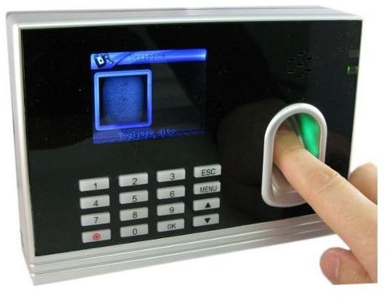
 | •Lector Biométrico de huellas digitales. | Monitoreo en tiempo real | Requiere un administrador
 |  | Calculo automatico de penalidades | Hay 4% de probabilidad de que falle
 |  | 100% fiable
 |  | Costo moderado (650 soles)
 |  | No necesita complementos

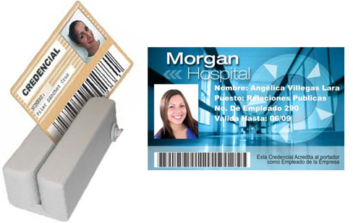
 |  | Bajo costo(200 soles) | Requiere un administrador
 | •Tarjeta Personal. | Facil transporte | Dependiendo el tipo puede que falle
 |  | Agregado de usuariso muy rapido | No es 100% fiable(riesgo alto)
 |  | Monitoreo en tiempo real | Se compra material para la impresión
 |  |  | Se compra impresora
 |  |  | Estos pueden perderse
 |  |  | Necesita muchos complementos

1.4
test | Pruebas

 |  | tales como:
 |  | Funcionalidad
 |  | Estrés

Simulacion
 | Siempre se requerira que se simule como funcionaria una solución para detectar los posibles alcances de estes.
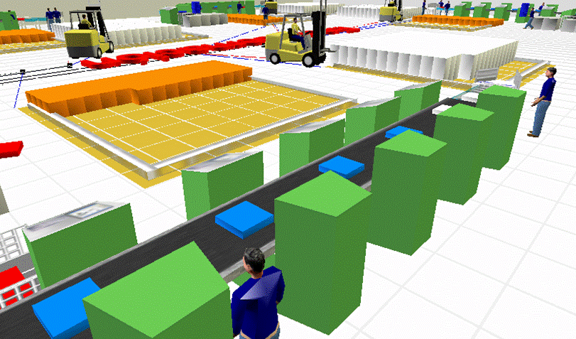

Costos
 | Lector Biometrico |  | 650 soles
 |  |  | Incidencias 7% |  | Puede variar una vez implementado el sistemas ya que puede detectar conductas no apropiadas
 |  |  | Tiempo de retorno |  | 3 meses

 |  |  |  |  | 7.20 soles | por día

 |  |  | Costo extra |  | 0 soles

 | Tarjeta personal |  | 200 soles
 |  |  | Incidencias 7% |  | No varia la estadistica
 |  |  | Tiempo de retorno |  | 1 mes

 |  |  |  |  | 6.70 soles | por día

 |  |  | Costo extra
 |  |  | Material foto check | 100 unidades / 39 soles |  | Dependiendo material
 |  |  | Impresora | 1600 soles

